Activities
No | Elemen | Deskripsi | Notasi | Catatan/Contoh
1 | Task | aktifitas atomic, Ini digunakan ketika pekerjaan dalam Proses tidak dapat dipecah ke tingkat detail yang lebih halus. |  | 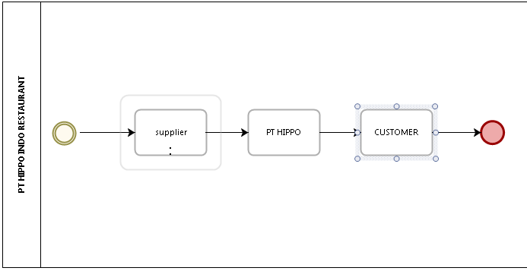
2 | User Task | alur kerja yang khas di mana seseorang melakukan Tugas dengan bantuan aplikasi perangkat lunak. |  | 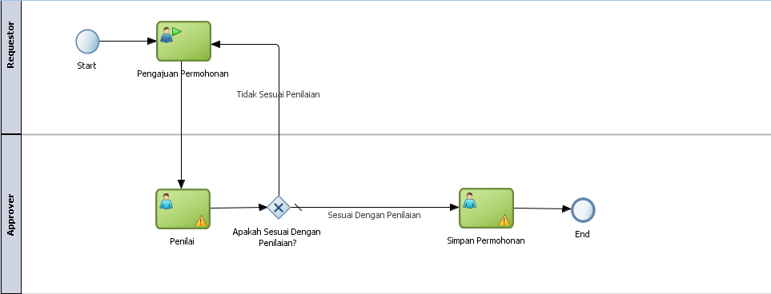
3 | Service Task | Task yang menggunakan beberapa jenis layanan yang dapat berupa layanan Web atau aplikasi otomatis. |  | 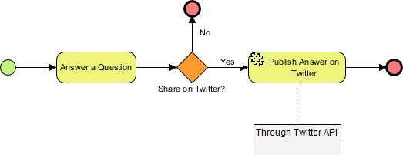
4 | Receive Task | Task yang dirancang untuk menunggu pesan sampai dari peserta eksternal |  | 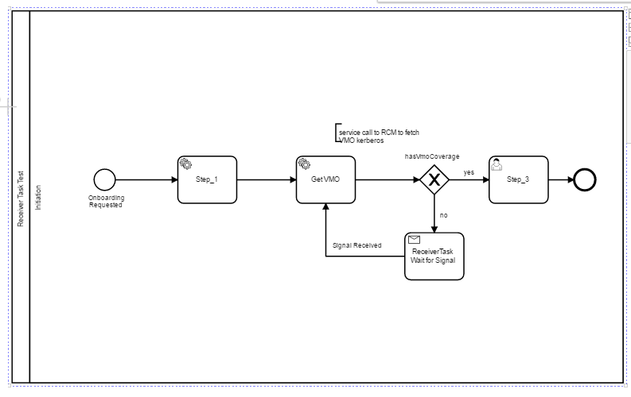
5 | Send Task | Task yang dirancang untuk mengirim pesan ke peserta eksternal |  | 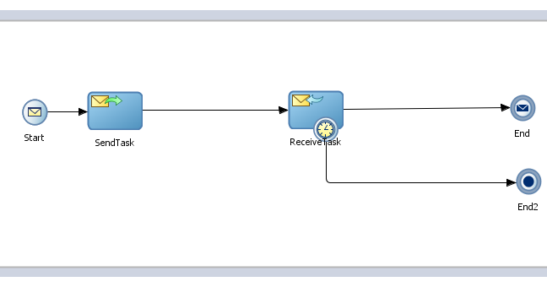
6 | Script Task | Task yang dijalankan oleh Mesin Proses Bisnis. |  | 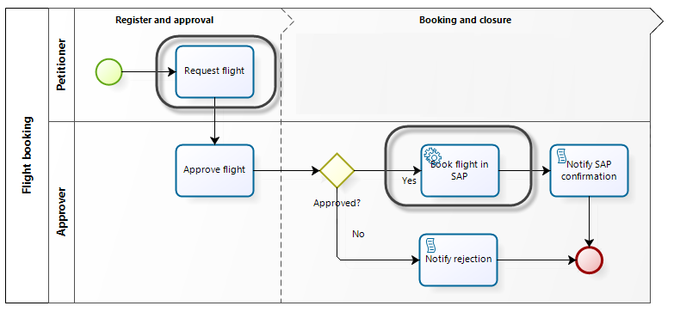
7 | Manual Task | Task yang diharapkan dilakukan tanpa bantuan dari setiap proses proses bisnis atau aplikasi apa pun.
8 | Business Rule Task
9 | Multi-Instance Loop | Tugas dapat diulang secara berurutan, berperilaku seperti lingkaran. Multi-instance Loop mengulang beberapa kali yang telah ditentukan. Iterasi terjadi secara berurutan atau paralel (bersamaan).
10 | Standard loop | Tugas dapat diulang secara berurutan, berperilaku seperti lingkaran. Fitur ini mendefinisikan perilaku pengulangan berdasarkan kondisi Boolean. Aktivitas akan berulang selama kondisi Boolean benar.
11 | Sub-process | Aktifitas yang mendetailkan proses, dan didalamnya terdiri dari activities, gateway, event dan sequence flow | 
12 | Reusable Sub-process | Belum paham
13 | Event Sub-process | Belum paham
14 | Transaction | Belum paham
15 | Ad-Hoc Sub-process | Belum paham

Swimlanes
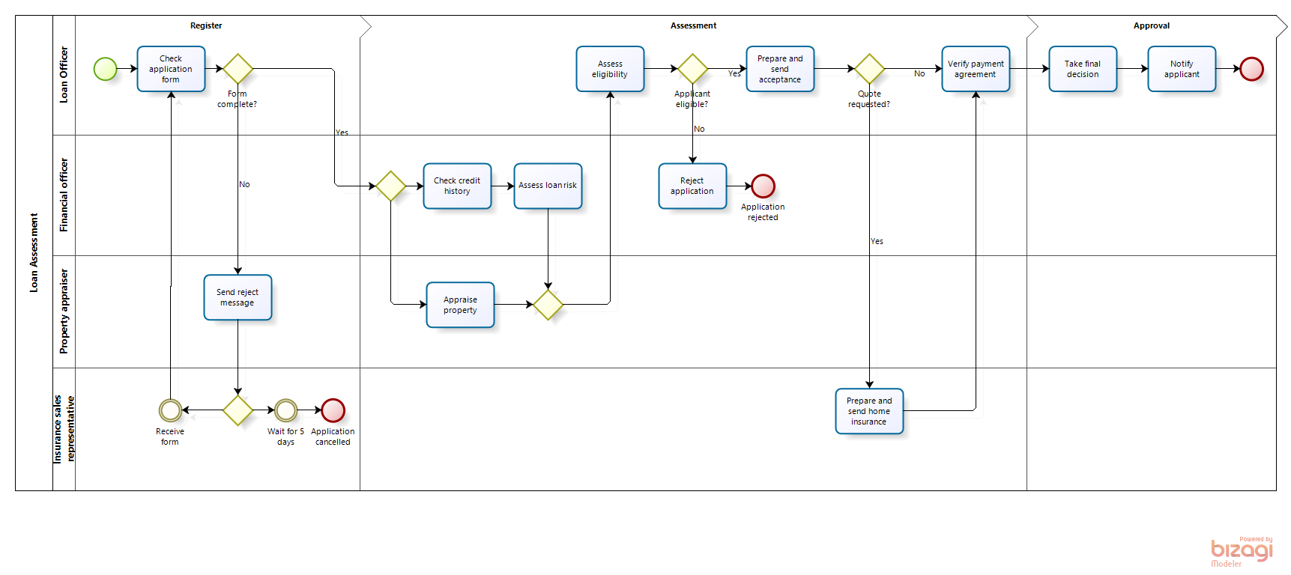
No | Elemen | Deskripsi | Notasi | Catatan/Contoh
1 | Pool | Merupakan sebuah wadah dari proses
2 | Line | Merupakan sub partisi dari pool yang berguna untuk membedakan elemen bedasarkan internal roles, position, department, etc
3 | Milestone | Merupakan hasil dari suatu proses

